SC6201
システム名 |  |  |  | システム種別 |  |  |  |  |  | 詳細設計書 |  |  |  |  | 作成者 |  |  | 作成日 |  | 更新者 | 更新日 | 版数
POSサーバー |  |  |  | POSサーバ |  |  |  |  |  |  |  |  |  |  | SonMNT |  |  | 2024-08-01 |  | DuNT | 2024-09-11 | 0.2

機能カテゴリ |  |  | 62_画像アップロード |  |  |  |  |  | 項目 |  |  | 画面設計書 |  |  | SC6201

 | ■イメージ
0

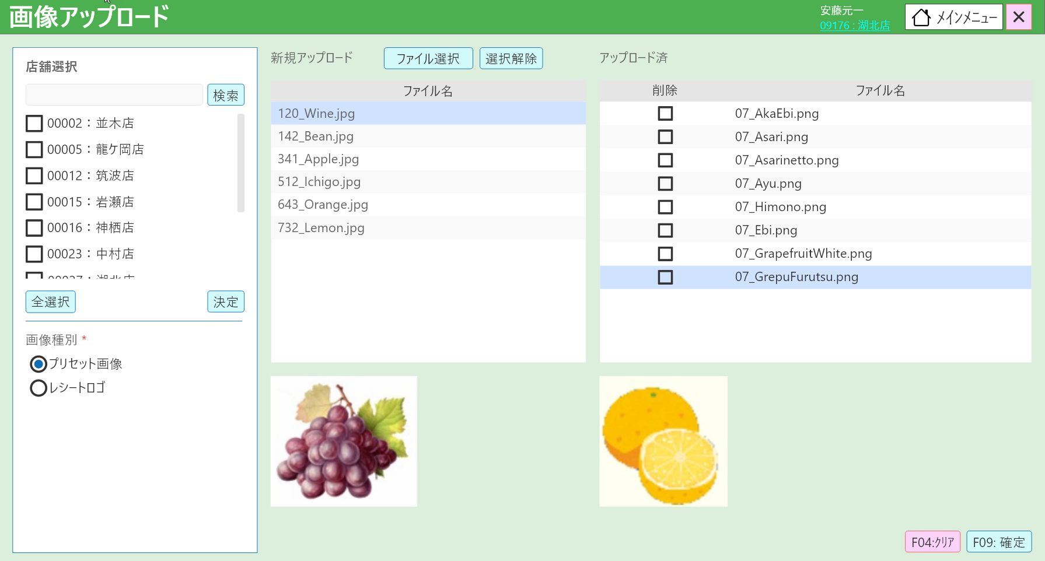
4
5
6
7

8
9
10
18

11
13
12

1

2

3
14
15

19
16
17

 | ■画面項目定義

 | 画面項目ID | 項目 |  | タイプ | I/O | 多言語 | 出力 |  |  |  |  |  |  |  |  | インプット |  |  |  |  | 備考
 |  |  |  |  |  |  | マッピングデータ |  |  |  | 初期値 |  | 表示コントロール | Control enable |  | 必須 | 数字 | 桁 | マッピングデータ
 |  |  |  |  |  |  | API名 | 項目 |  |  |  |  |  |  |  |  |  |  | API名 | 項目
 | 0 | 画面タイトル |  | テキスト | － | ● | － | － |  |  | 画像アップロード |  | ー | ー |  | － | ー | ー | － | ー | イベントID：SC6201-01
 | 1 | 画像種別 |  | テキスト | － | ● | － | － |  |  | 画像種別 * |  | ー | ー |  | － | ー | ー | － | ー | イベントID：SC6201-02
 | 2 | プリセット画像 |  | ラジオ | I | ● | － | － |  |  | プリセット画像 |  | ー | ー |  | － | ー | ー | AP6601 | type | デフォルト：チェックを入れる
 | 3 | レシートロゴ |  | ラジオ | I | ● | － | － |  |  | レシートロゴ |  | ー | ー |  | － | ー | ー | AP6601 | type | デフォルト：チェックを外す
 | 4 | 新規アップロード |  | テキスト | － | ● | － | － |  |  | 新規アップロード |  | ー | ー |  | － | ー | ー | － | ー | ー
 | 5 | ファイル選択 |  | ボタン | I | ● | － | － |  |  | ファイル選択 |  | ー | デフォルト：有効 |  | － | ー | ー | － | ー | イベントID：SC6201-03
 | 6 | 選択解除 |  | ボタン | I | ● | － | － |  |  | 選択解除 |  | ー | デフォルト：有効 |  | － | ー | ー | － | ー | イベントID：SC6201-04
 | 7 | アップロード済 |  | テキスト | － | ● | － | － |  |  | アップロード済 |  | ー | ー |  | － | ー | ー | － | ー | ー
 | 8 | ファイル名 |  | テキスト | － | ● | － | － |  |  | ファイル名 |  | ー | ー |  | － | ー | ー | － | ー | ー
 | 9 | 削除 |  | テキスト | － | ● | － | － |  |  | 削除 |  | ー | ー |  | － | ー | ー | － | ー | ー
 | 10 | ファイル名 |  | テキスト | － | ● | － | － |  |  | ファイル名 |  | ー | ー |  | － | ー | ー | － | ー | イベントID：SC6201-05
 | 11 | アップロード済のファイル名 |  | テキスト | I | － | － | － |  |  | － |  | ー | ー |  | － | ー | ー | AP6601 | files | アップロード画像一覧
 | 12 | 削除チェックボックス |  | チェックボックス | I/O | － | AP1505 | record_id |  |  | － |  | ー | ー |  | － | ー | ー | AP6601 | deleted_image_list | 削除された画像のrecord_id一覧
 | 13 | アップロード済のファイル名 |  | テキスト | O | － | AP1505 | file_name |  |  | － |  | ー | ー |  | － | ー | ー | － | ー | イベントID：SC6201-05
 | 14 | 選択済のアップロード画像 |  | イメージ | O | － | － | － |  |  | － |  | ユーザーがNo.11の画像名をタッチした時に表示する。 | ー |  | － | ー | ー | － | ー | ー
 | 15 | 選択済のアップロード画像（アップロードされた） |  | イメージ | O | － | AP1505 | image_url |  |  | － |  | ユーザーがNo.13の画像名をタッチした時に表示する。 | ー |  | － | ー | ー | － | ー | ー
 | 16 | F04:クリア |  | ボタン | I | ● | － | － |  |  | F04:クリア |  | ー | デフォルト：有効 |  | － | ー | ー | － | ー | イベントID：SC6201-06
 | 17 | F09:確定 |  | ボタン | I | ● | － | － |  |  | F09:確定 |  | ー | デフォルト：有効 |  | － | ー | ー | － | ー | イベントID：SC6201-07
 | 18 | 店舗選択エリア |  | － | － |  | － | － |  |  | － |  | － | － |  | － | － | － | － | － | 20_画面設計_00_共通.xlsxの店舗選択エリアをご参照ください。
 | 19 | 検索 |  | ボタン | I | ● | － | － |  |  | 検索 |  | － | デフォルト：有効 |  | － | － |  |  |  | イベントID: SC6201-02

